WEB用
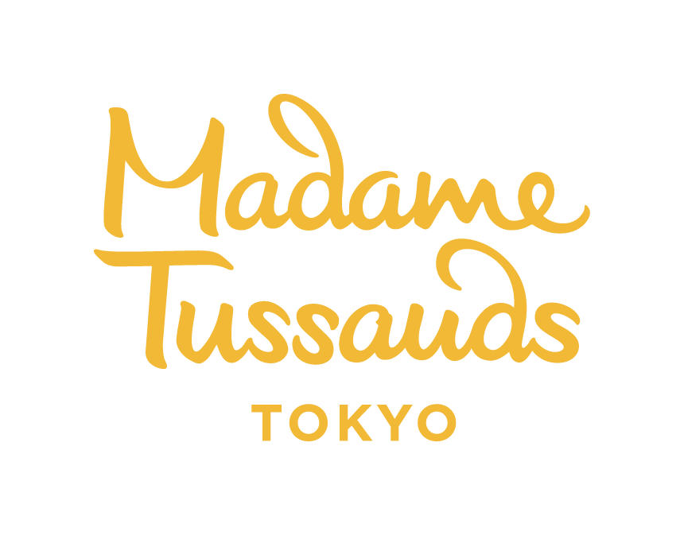 マダム・タッソー東京 【団体予約申込書】

 |  |  | 申し込み日： 年 月 日
ご来場希望日時
ご来場希望日 |  |  | 来場第一希望時刻 |  | 来場第二希望時刻

利用交通機関 |  | 団体バス / 電車 / 船 / 各自現地集合 / その他（ ）

お申し込み人数
大人（中学生以上） |  |  | 小人(3歳以上、小学生以下) |  |  | 合計
2歳以下（無料） |  |  | 添乗員・ガイド |  |  |  | 名

※障がい者手帳等所持者 |  | 名 | 車椅子利用者 |  | 名
 |  | ※各都道府県独自に発行される障がい者手帳・療育（養）手帳を当日ご持参ください。
※お申し込み人数のうち、手帳をお持ちの方は何人いらっしゃるかご記入ください
お客様情報
フリガナ
団体名 |  |  |  |  |  |  | 様
フリガナ
代表者氏名 |  |  |  |  |  |  | 様
旅行代理店名/担当者 |  |  |  |  |  |  | 様

電話番号 |  |  |  | FAX番号
Eメールアドレス |  |  |  | 当日連絡先
お支払方法 |  | □事前振り込み □当日払い □クーポン[ 全旅 ・ その他（ ）］
※お預かりした個人情報は、弊社が責任を持って管理し、予約受付以外の目的には使用しません。
※事前振り込み・クーポンの場合は、確定後の人数変更・キャンセル一切お受けできませんのでご注意ください。

□ 予約案内を確認し支払いやキャンセル規約、その他ルールに同意し、申込をします。
 | 同意をいただけましたら、☑をご記入ください。
備考

※ こちらは予約確定書ではありません。※ 予約が確定しましたらこちらからご連絡を差し上げます。
太枠内をご記入の上、下記宛にご送信ください。
ご予約は以下のとおりです（弊社記入欄） |  |  |  |  |  |  | 回答日 年 月 日

マダム・タッソー東京 E-mail：Groupsales.Tokyo@merlinentertainments.biz

